상품제안서
송월타올 수건 AB 재즈40 | 상품코드: F20019

 |  |  |  |  |  |  | 02-412-0044 | www.easy1.co.kr
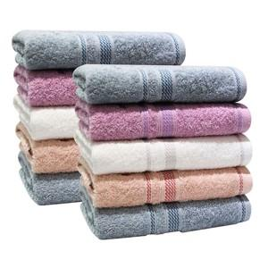

【상세/제작정보】

【인쇄/포장옵션】 | 실크, 자수 / 박스포장

【공급단가】 | 수량 | 100~ | 300~ | 500~ | 1,000~ | 3,000~
*VAT별도 | 살구 | 2,610원 | 2,510원 | 2,420원 | 2,330원 | 2,230원
 | 아이보리 | 2,610원 | 2,510원 | 2,420원 | 2,330원 | 2,230원
 | 분홍 | 2,610원 | 2,510원 | 2,420원 | 2,330원 | 2,230원
 | 연회색 | 2,610원 | 2,510원 | 2,420원 | 2,330원 | 2,230원

【상품 URL】 | https://easy1.co.kr:443/src/goods_detail.php?gdno=20019

